Dalam Ruangan
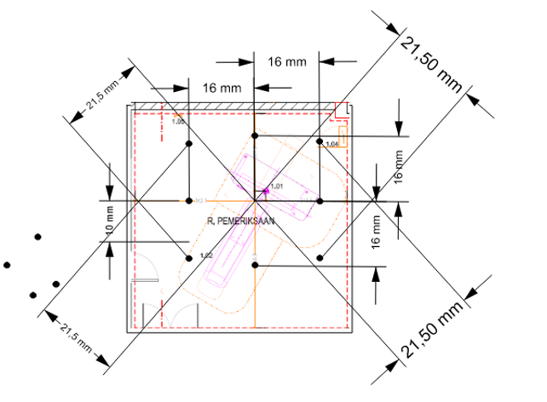
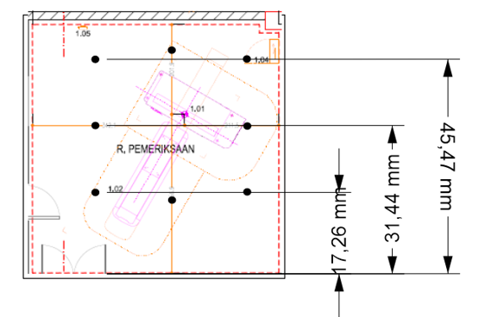
Nama Titik | X | Y
CT1 | 18.21 | 17.26
CT2 | 18.21 | 35.69
CT3 | 18.21 | 45.47
CT4 | 34.21 | 51.69
CT5 | 50.21 | 45.47
CT6 | 50.21 | 35.69
CT7 | 50.21 | 17.26
CT8 | 34.21 | 19.69

Luar Ruangan
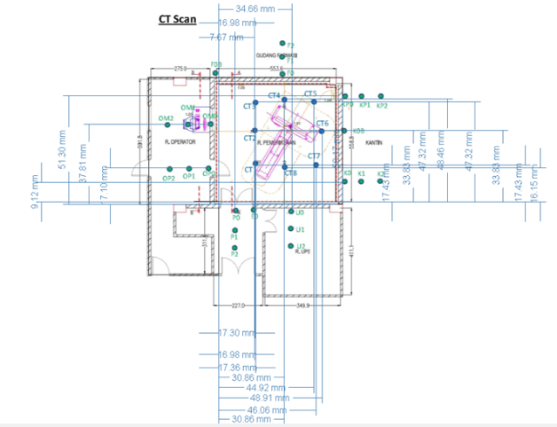
Nama Titik | X | Y
E0 | 16.98 | 0
F0B | 0 | 55.88
K0 | 54 | 9.12
K0B | 55.36 | 27.9
K1 | 64 | 9.12
K2 | 74 | 9.12
KP0 | 54 | 51.3
KP1 | 64 | 51.3
KP2 | 74 | 51.3
OM0 | 0 | 37.81
OM1 | -10 | 37.81
OM2 | -20 | 37.81
Op0 | 0 | 17.1
Op1 | -10 | 17.1
Op2 | -20 | 17.1
P0 | 7.67 | 0
P1 | 7.67 | -10
P2 | 7.67 | -20
U0 | 34.66 | 0
U1 | 34.66 | -10
U2 | 34.66 | -20

